关系图
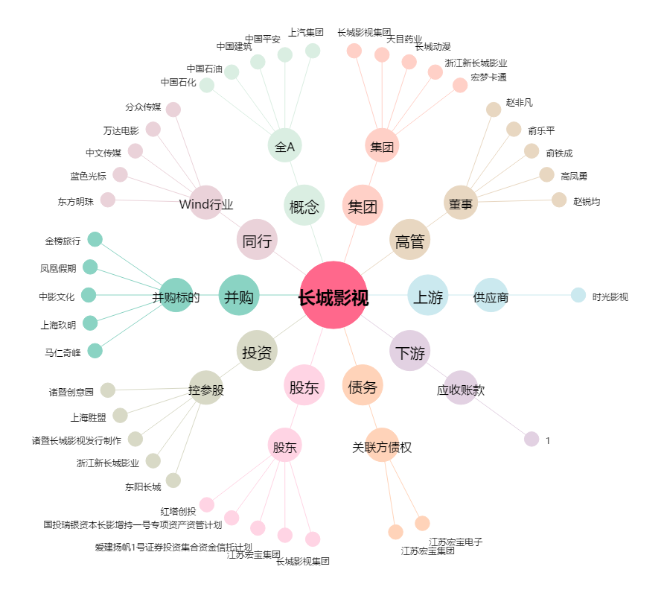
长城影视[002071.SZ] - 关系概览图

